상품제안서
코튼클라우드 호텔수건 30수 170g 3P세트 | 상품코드: S42761

 |  |  |  |  |  |  | 02-713-8555 | www.synergygift.co.kr
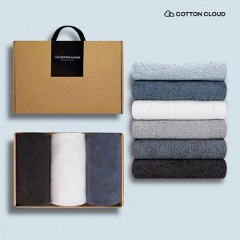

【상세/제작정보】 | <p><span style="font-size: 14pt;">※자수인쇄는 인쇄난이도,크기,글자수에 따라 비용 변동 될 수 있습니다.</span>​ ​</p>

【인쇄/포장옵션】 | 실크, 자수 / 포장불가능

【공급단가】 | 수량 | 50~ | 100~ | 300~ | 500~ | 1,000~
*VAT별도 | 단가 | 16,600원 | 15,600원 | 14,950원 | 14,660원 | 14,300원

【상품 URL】 | https://www.synergygift.co.kr:443/src/goods_detail.php?gdno=42761

